los 2 defectos encontrados
ID | Def 001
Titulo | Solicitud de manejo no disponible
Descripcion | En la seccion de vehiculos nuevos cuando queremos solicidad la prueba de manejo para la camioneta Nissan Fronteir la pagina no se encuentra
 | Pc
Precondiciones | Sistema Operativo: Windows 10
 | Navegador: Chrome Version 119.0.6045.200 (Official Build) (64-bit)

Tipo de bug | Funcional
Criticidad | Baja
Prioridad | Media
Datos de entrada | N/A

 | 1- Ingresamos en la web https://www.nissan.com.py/
Pasos | 2- Ingresamos en la seccion de vehiculos https://www.nissan.com.py/vehiculo/todos-los-vehiculos.html
 | 3- nos movemos hasta el pie de pagina hasta la camioneta Nissan Fronteir
 | 4- Le damos click al boton Solicitar tu prueba de manejo

Resultado Esperado | Que al hacer click en el boton de solicitar tu prueba de manejo nos tendria que mover a un formulario donde completar con nuestros datos de contacto (https://www.nissan.com.py/testdrive.html)

Resultado Obtenido | La pagina nos redirige a una seccion de "pagina no encontrada" (https://www.nissan.com.py/content/nissan_prod/es_PY/index/test-drive.html)

Estado | En espera

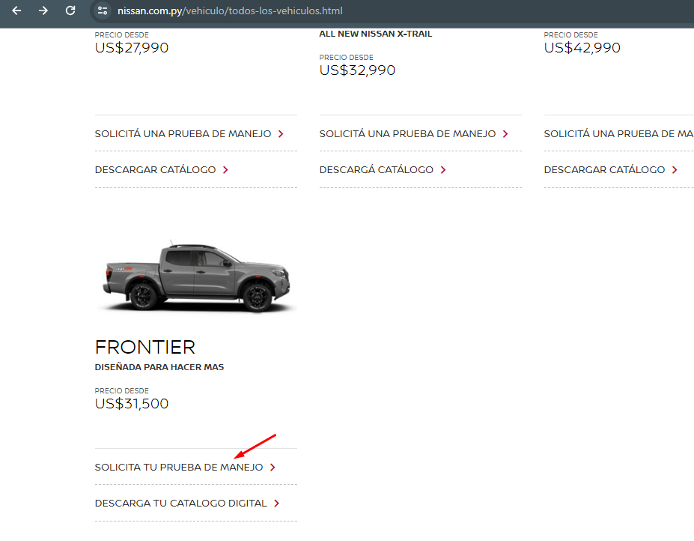
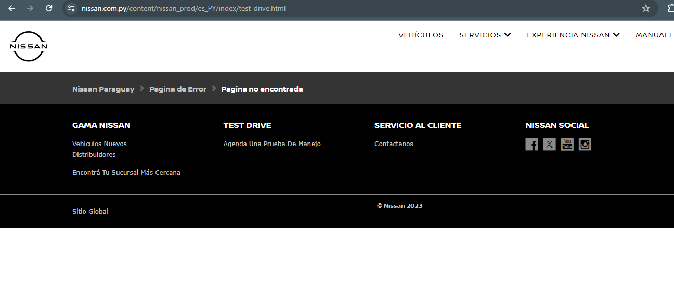

IMAGEN

ID | Def 002
Titulo | Navegacion fallida en la pagina
Descripcion | En la seccion de vehiculos nos movemos hasta el pie de pagina y apretamos el boton "vehicles" la pagina queda en blanco
 | Pc
Precondiciones | Sistema Operativo: Windows 10
 | Navegador: Chrome Version 119.0.6045.200 (Official Build) (64-bit)

Tipo de bug | Funcional
Criticidad | Baja
Prioridad | Media
Datos de entrada | N/A

 | 1- Ingresamos en la web https://www.nissan.com.py/
Pasos | 2- Ingresamos en la seccion de vehiculos https://www.nissan.com.py/vehiculo/todos-los-vehiculos.html
 | 3- nos movemos hasta el pie de pagina
 | 4- Le damos click al boton "vehicles"

Resultado Esperado | Que al hacer click en el boton "vehicles" la pagina solo se recargue, ya que estamos parados justamente en la seccion de vehiculos

Resultado Obtenido | La pagina nos redirige a una pantalla en blanco o una url que no existe (https://www.nissan.com.py/vehiculo.html)

Estado | En espera

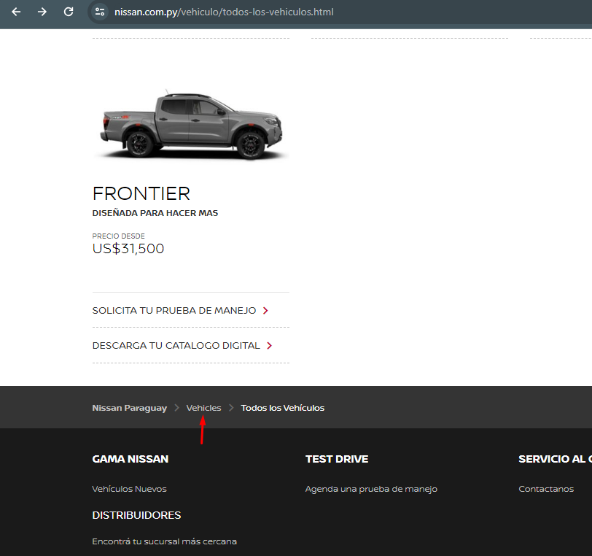


IMAGEN

